Sheet1
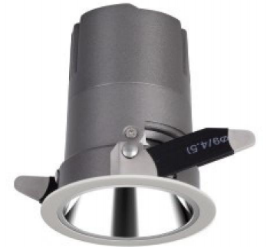
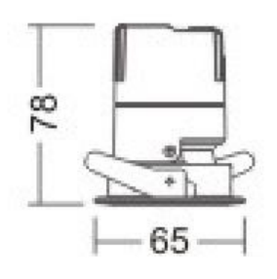
LIGHT&ESSENCE
LIGHTING SPECIFICATION 灯具规格
PRODUCT: 产品： | LED SPOT LIGHT LED筒灯
LOCATION: 位置： | INTERIOR 室内
MODEL NO: 型号： | RMI-500A
LAMP TYPE: 光源型号： | LED 6W, 2700K/3000K/3500K/4000K
EA: 电器： | REMOTE LED DRIVER 外置电源
SIZE: 尺寸： | W65*H78 mm
FINISH: 饰面 | SILVER ANODISED/POWDER COATING 阳极氧化/烤漆
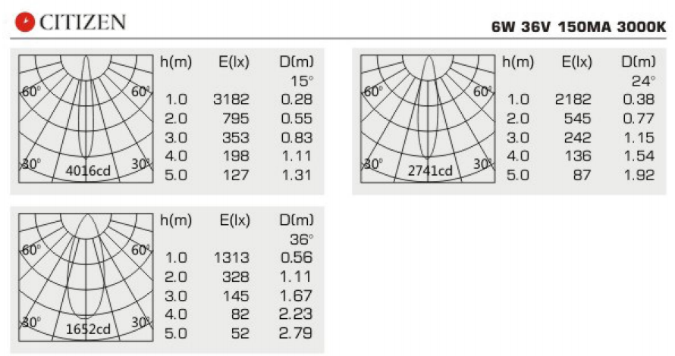
BEAM ANGLE: 照度角： | 15°/24°/36°
CRI: 显指： | 90
INPUT VOLTAGE: 工作电压： | AC 220-240V
IP RATING: 防护等级： | IP44
ORIGIN: 原产地： | CHINA 中国
REMARK: 备注：

Sheet1 (2)
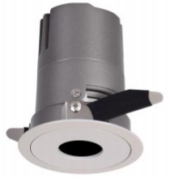
LIGHT&ESSENCE
LIGHTING SPECIFICATION 灯具规格
PRODUCT: 产品： | LED SPOT LIGHT LED筒灯
LOCATION: 位置： | INTERIOR 室内
MODEL NO: 型号： | RMI-510A
LAMP TYPE: 光源型号： | LED 6W, 2700K/3000K/3500K/4000K
EA: 电器： | REMOTE LED DRIVER 外置电源
SIZE: 尺寸： | W65*H78 mm
FINISH: 饰面 | SILVER ANODISED/POWDER COATING 阳极氧化/烤漆
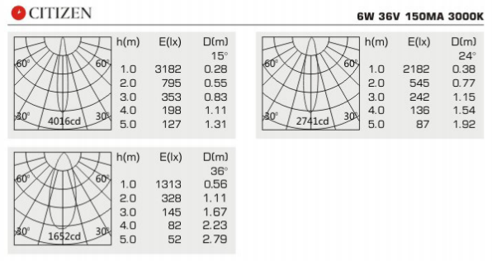
BEAM ANGLE: 照度角： | 15°/24°/36°
CRI: 显指： | 90
INPUT VOLTAGE: 工作电压： | AC 220-240V
IP RATING: 防护等级： | IP44
ORIGIN: 原产地： | CHINA 中国
REMARK: 备注：

Sheet1 (3)
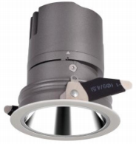
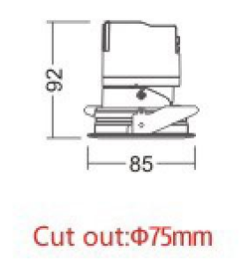
LIGHT&ESSENCE
LIGHTING SPECIFICATION 灯具规格
PRODUCT: 产品： | LED SPOT LIGHT LED筒灯
LOCATION: 位置： | INTERIOR 室内
MODEL NO: 型号： | RMI-700A
LAMP TYPE: 光源型号： | LED 10W, 2700K/3000K/3500K/4000K
EA: 电器： | REMOTE LED DRIVER 外置电源
SIZE: 尺寸： | W85*H92 mm
FINISH: 饰面 | SILVER ANODISED/POWDER COATING 阳极氧化/烤漆
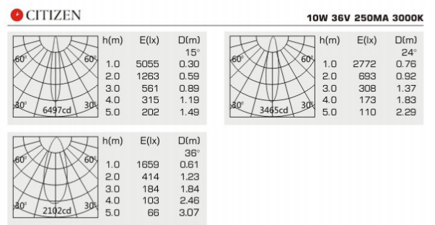
BEAM ANGLE: 照度角： | 15°/24°/36°
CRI: 显指： | 90
INPUT VOLTAGE: 工作电压： | AC 220-240V
IP RATING: 防护等级： | IP44
ORIGIN: 原产地： | CHINA 中国
REMARK: 备注：

Sheet1 (4)
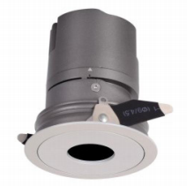
LIGHT&ESSENCE
LIGHTING SPECIFICATION 灯具规格
PRODUCT: 产品： | LED SPOT LIGHT LED筒灯
LOCATION: 位置： | INTERIOR 室内
MODEL NO: 型号： | RMI-710A
LAMP TYPE: 光源型号： | LED 10W, 2700K/3000K/3500K/4000K
EA: 电器： | REMOTE LED DRIVER 外置电源
SIZE: 尺寸： | W85*H92 mm
FINISH: 饰面 | SILVER ANODISED/POWDER COATING 阳极氧化/烤漆
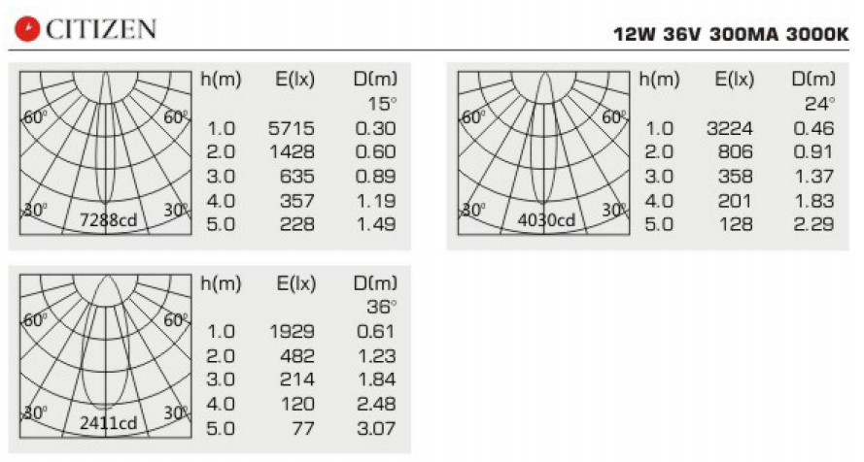
BEAM ANGLE: 照度角： | 15°/24°/36°
CRI: 显指： | 90
INPUT VOLTAGE: 工作电压： | AC 220-240V
IP RATING: 防护等级： | IP44
ORIGIN: 原产地： | CHINA 中国
REMARK: 备注：

Sheet1 (5)
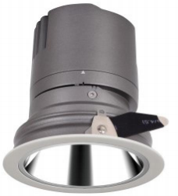
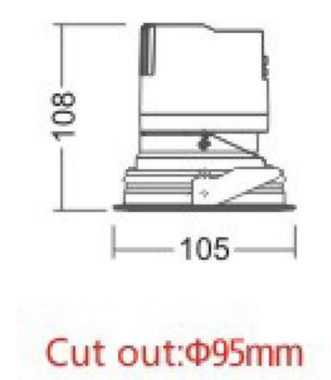
LIGHT&ESSENCE
LIGHTING SPECIFICATION 灯具规格
PRODUCT: 产品： | LED SPOT LIGHT LED筒灯
LOCATION: 位置： | INTERIOR 室内
MODEL NO: 型号： | RMI-900A
LAMP TYPE: 光源型号： | LED 15W, 2700K/3000K/3500K/4000K
EA: 电器： | REMOTE LED DRIVER 外置电源
SIZE: 尺寸： | W105*H108 mm
FINISH: 饰面 | SILVER ANODISED/POWDER COATING 阳极氧化/烤漆
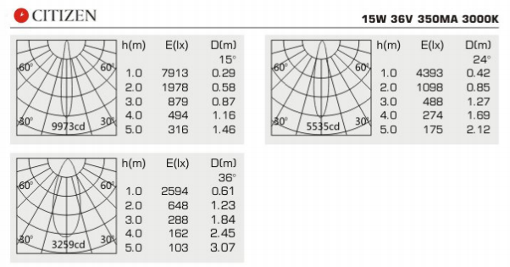
BEAM ANGLE: 照度角： | 15°/24°/36°
CRI: 显指： | 90
INPUT VOLTAGE: 工作电压： | AC 220-240V
IP RATING: 防护等级： | IP44
ORIGIN: 原产地： | CHINA 中国
REMARK: 备注：

Sheet1 (6)
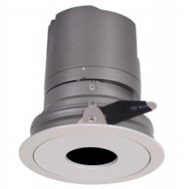
LIGHT&ESSENCE
LIGHTING SPECIFICATION 灯具规格
PRODUCT: 产品： | LED SPOT LIGHT LED筒灯
LOCATION: 位置： | INTERIOR 室内
MODEL NO: 型号： | RMI-910A
LAMP TYPE: 光源型号： | LED 15W, 2700K/3000K/3500K/4000K
EA: 电器： | REMOTE LED DRIVER 外置电源
SIZE: 尺寸： | W105*H108 mm
FINISH: 饰面 | SILVER ANODISED/POWDER COATING 阳极氧化/烤漆
BEAM ANGLE: 照度角： | 15°/24°/36°
CRI: 显指： | 90
INPUT VOLTAGE: 工作电压： | AC 220-240V
IP RATING: 防护等级： | IP44
ORIGIN: 原产地： | CHINA 中国
REMARK: 备注：

Sheet1 (7)
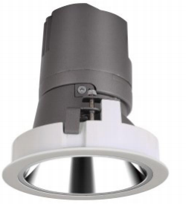
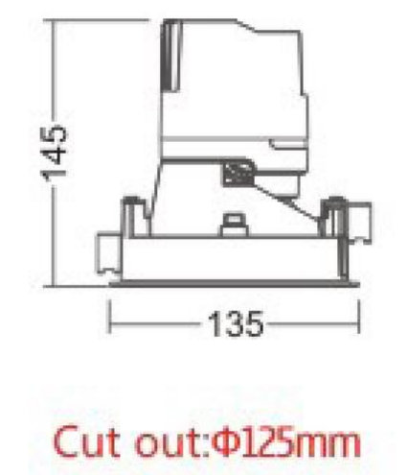
LIGHT&ESSENCE
LIGHTING SPECIFICATION 灯具规格
PRODUCT: 产品： | LED SPOT LIGHT LED筒灯
LOCATION: 位置： | INTERIOR 室内
MODEL NO: 型号： | RMI-1200A
LAMP TYPE: 光源型号： | LED 20W, 2700K/3000K/3500K/4000K
EA: 电器： | REMOTE LED DRIVER 外置电源
SIZE: 尺寸： | W135*H145 mm
FINISH: 饰面 | SILVER ANODISED/POWDER COATING 阳极氧化/烤漆
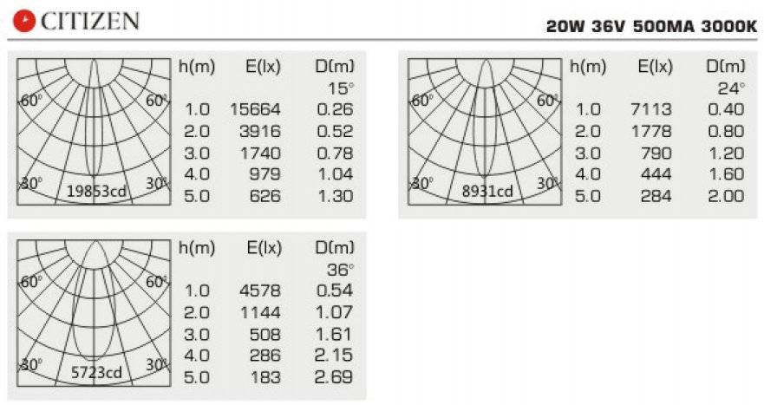
BEAM ANGLE: 照度角： | 15°/24°/36°
CRI: 显指： | 90
INPUT VOLTAGE: 工作电压： | AC 220-240V
IP RATING: 防护等级： | IP44
ORIGIN: 原产地： | CHINA 中国
REMARK: 备注：

Sheet1 (8)
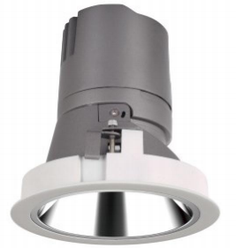
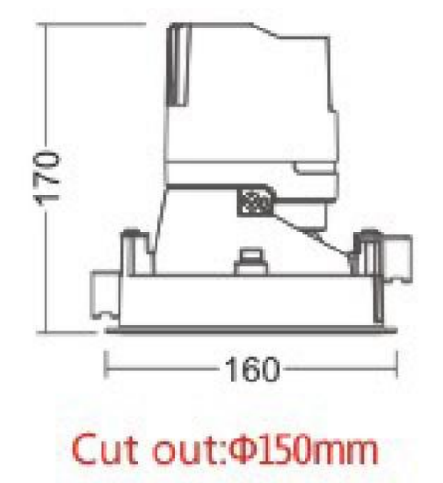
LIGHT&ESSENCE
LIGHTING SPECIFICATION 灯具规格
PRODUCT: 产品： | LED SPOT LIGHT LED筒灯
LOCATION: 位置： | INTERIOR 室内
MODEL NO: 型号： | RMI-1500A
LAMP TYPE: 光源型号： | LED 30W, 2700K/3000K/3500K/4000K
EA: 电器： | REMOTE LED DRIVER 外置电源
SIZE: 尺寸： | W160*H170 mm
FINISH: 饰面 | SILVER ANODISED/POWDER COATING 阳极氧化/烤漆
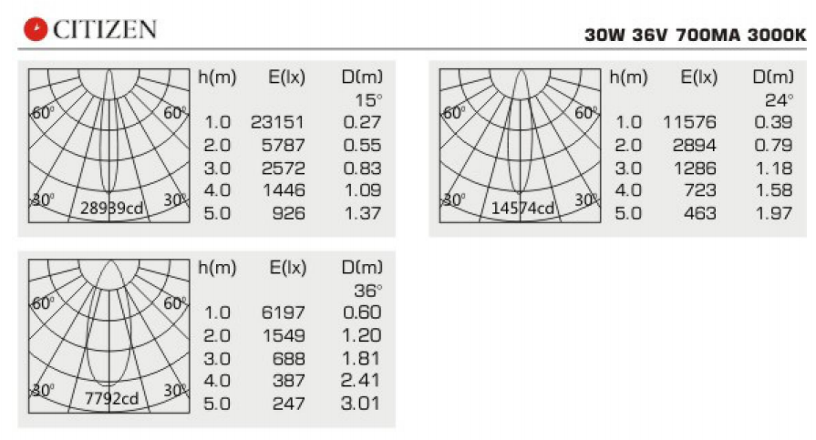
BEAM ANGLE: 照度角： | 15°/24°/36°
CRI: 显指： | 90
INPUT VOLTAGE: 工作电压： | AC 220-240V
IP RATING: 防护等级： | IP44
ORIGIN: 原产地： | CHINA 中国
REMARK: 备注：

